상품제안서
브리츠 NeoPods5 무선 블루투스 이어폰 | 상품코드: F15325

 |  |  |  |  |  |  | 02-412-0044 | www.easy1.co.kr
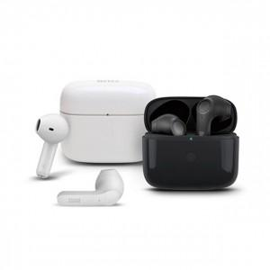 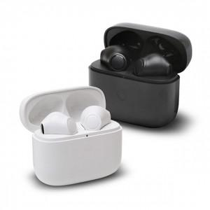 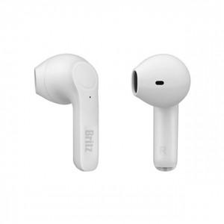

【상세/제작정보】 | 브리츠의 압도적인 사운드 기술력

【인쇄/포장옵션】 | 레이저, 풀칼라 / 포장지포장

【공급단가】 | 수량 | 50~ | 100~ | 300~ | 500~ | 1,000~
*VAT별도 | 단가 | 41,360원 | 40,720원 | 39,770원 | 38,180원 | 36,590원

【상품 URL】 | https://dev.easy1.co.kr:443/src/goods_detail.php?gdno=15325

